ETP
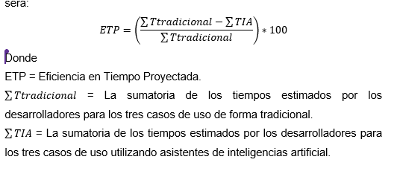
Desarrollador | Nivel de Experiencia | Nivel de Complejidad | Estimación con IA (Horas) | Estimación sin IA (Horas)
Experto | Master | Baja | 26 | 48
Experto | Master | Media | 254 | 332
Experto | Master | Alta | 361 | 437
1 | Master | Baja | 24 | 40
1 | Master | Media | 175 | 260
1 | Master | Alta | 240 | 372
2 | Senior | Baja | 49 | 63
2 | Senior | Media | 220 | 340
2 | Senior | Alta | 432 | 510
3 | Senior | Baja | 24 | 32
3 | Senior | Media | 210 | 280
3 | Senior | Alta | 262 | 390 | 336 | 441
4 | Junior | Baja | 41 | 60
4 | Junior | Media | 311 | 365
4 | Junior | Alta | 360 | 490 |  | 0.2380952381
5 | Senior | Baja | 24 | 46
5 | Senior | Media | 194 | 326
5 | Senior | Alta | 280 | 443
6 | Senior | Baja | 44 | 52
6 | Senior | Media | 330 | 358
6 | Senior | Alta | 430 | 447
7 | Senior | Baja | 12 | 41
7 | Senior | Media | 183 | 320
7 | Senior | Alta | 259 | 428
9 | Senior | Baja | 21 | 56
9 | Senior | Media | 203 | 337
9 | Senior | Alta | 390 | 408
11 | Senior | Baja | 34 | 57
11 | Senior | Media | 223 | 326
11 | Senior | Alta | 353 | 486
Total |  |  | 5969 | 8150

Total ETP |  |  | 5969 | 8150 | ETP | 26.76%
Total Experto |  |  | 641 | 817 | ETP Experto | 21.54%
Total Alta |  |  | 3367 | 4411 | ETP Alta | 23.67%
Total Media |  |  | 2303 | 3244 | ETP Media | 29.01%
Total Baja |  |  | 299 | 495 | ETP Baja | 39.60%
Total Master |  |  | 1080 | 1489 | ETP Master | 27.47%
Total Senior |  |  | 4177 | 5746 | ETP Senior | 27.31%
Total Junior |  |  | 712 | 915 | ETP Junior | 22.19%

